Hoja1
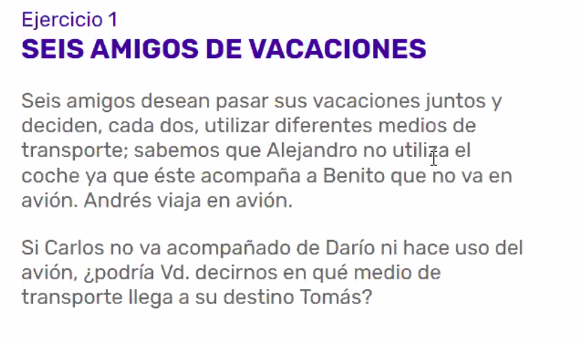
 |  | Auto | Avión | Bus
 | Alejandro | no | no | si
 | Benito | no | no | si
 | Andres | no | si | no
 | Carlos | si | no | no
 | Darío | no | si | no
 | Tomás | si | no | no

 | Enunciado con falta de definiciones (3º medio de transporte)

 |  |  | 3 nada

 |  |  |  |  |  | Cantidad mínima para que se den todas las opciones: 6 o 9
 |  |  | CAPITAN
 | 3 | babor |  | estribor | 3

 |  |  | 3 todo

 |  |  | 3 ciegas

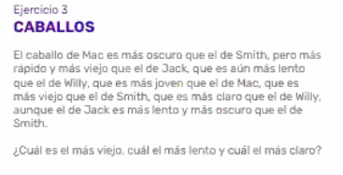
 |  | Viejo | Rápido | Oscuro
 | Mac | xx | xx | xx
 | Smith | x | xx | x
 | Jack | x | x | xx
 | Willy | x | xx | xx

 | Verificar cambios de enunciado, elegir forma más adecuada de representar. Cambiar el nombre de las variables en función de la facilidad de entender la info.

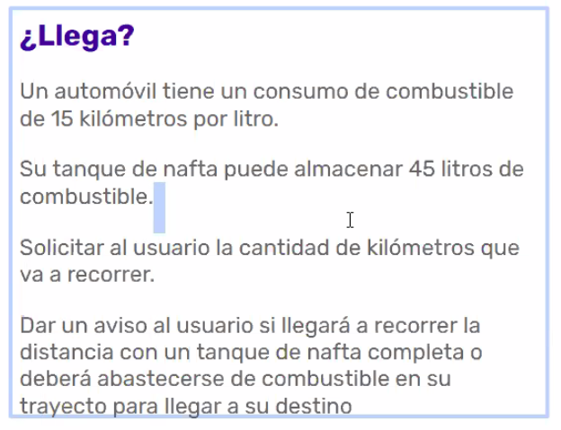

 |  |  | km/l | tanque l | total recorrido
 |  | AUTO | 15 | 45 | 675

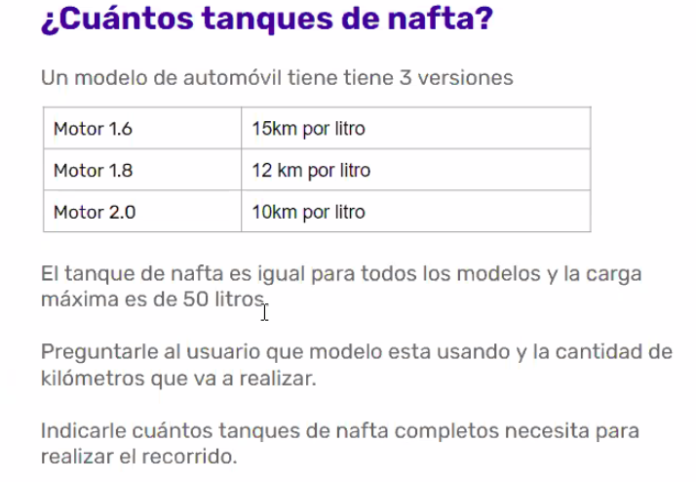
 | km/l | motor | tanque l | total recorrido | recorrido real
AUTO | 10 | 2.0 | 50 | 500 | 1000
 |  |  |  |  | puedo cargar 2 veces

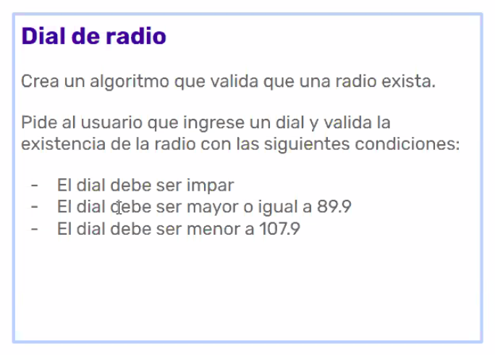
 |  | impar
 |  | >= | <=
 |  | 89.9 | 107.9

ALGORITMO determinar si la radio existe con dial ingresado
DATOS
dial ingresado por usuario
parImpar y rango
INICIO
var dial = ingreso usuario
var dialExiste = parImpar
CONDICION 1 par o impar
IMPRIME 'por favor coloque un número impar'
CONDICION 2 < 89.9
IMPRIME 'por favor ingrese un dial mayor a 89.9'
CONDICION 3 > 107.9
IMPRIME 'por favor ingrese un dial menor a 107.9'
CONDICION 4 >= 89.9 && <= 107.9
IMPRIME 'disfrute de la estación de radio!'
FIN

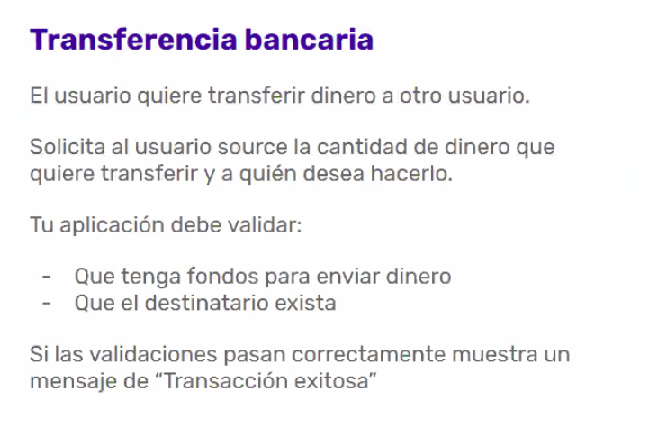
ALGORITMO U1 quiere transferir a U2
DATOS
monto actual en cuenta
monto a transferir por U1
listado destinatarios
destinatario (U2)
transferExitosa = validaciones
INICIO
var monto actual cuenta = base datos?
var monto transfer = ingreso usuario
var listado destinatarios = base datos?
var destinatario = ingreso usuario
var transferExitosa = validaciones |  |  |  |  |  | FALTA INFO DE CUANDO TIENE EN CUENTA ACTUALMENTE U1 y LISTADO DESTINATARIOS
CONDICION 1 monto actual cuenta < monto transfer
IMPRIME 'fondos insuficientes en su cuenta para realizar esta transferencia'
CONDICION 2 destinatario
IMPRIME 'por favor verifique los datos e ingrese un destinatario existente'
IMPRIME 'Transacción exitosa'
FIN

